Label
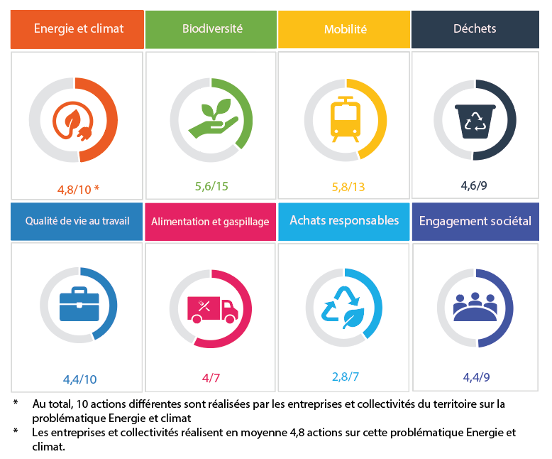
Label DD sur le territoire de la VDC (version de travail)

Les entreprises et collectivités de la Vallée de la Chimie ont toutes mis en place des actions en faveur du développement durable et de la transition écologique. L'objectif de ce tableur est de recenser l'ensemble des actions déjà réalisées par les entreprises, leur donner des idées pour agir et de valoriser leur engagement. Les thèmatiques suivantes sont traitées dans ce tableur : - Energie et climat - Biodiversité - Mobilité - Déchets - Qualité de vie au travail - Alimentation et gaspillage - Achats responsables - Engagement sociétal. Dans une 1ère étape, chaque entreprise / collectivité est invitée à compléter le tableur avec l'ensemble des actions qu'elle a engagées sur chacune des thématiques. Ceci permettra de constituer une liste la plus exhaustive possible des actions engagées à l'échelle du territoire. Une 2nde étape permettra de visualiser le positionnement de chaque entreprise / collectivité par rapport à l'ensemble des actions réalisées sur le territoire et d'identifier des possibilités d'amélioration. Ce référentiel permettra également : - d'identifier facilement sur qui s'appuyer pour renforcer son action, - d'orienter l'action de l'ADDVC. | 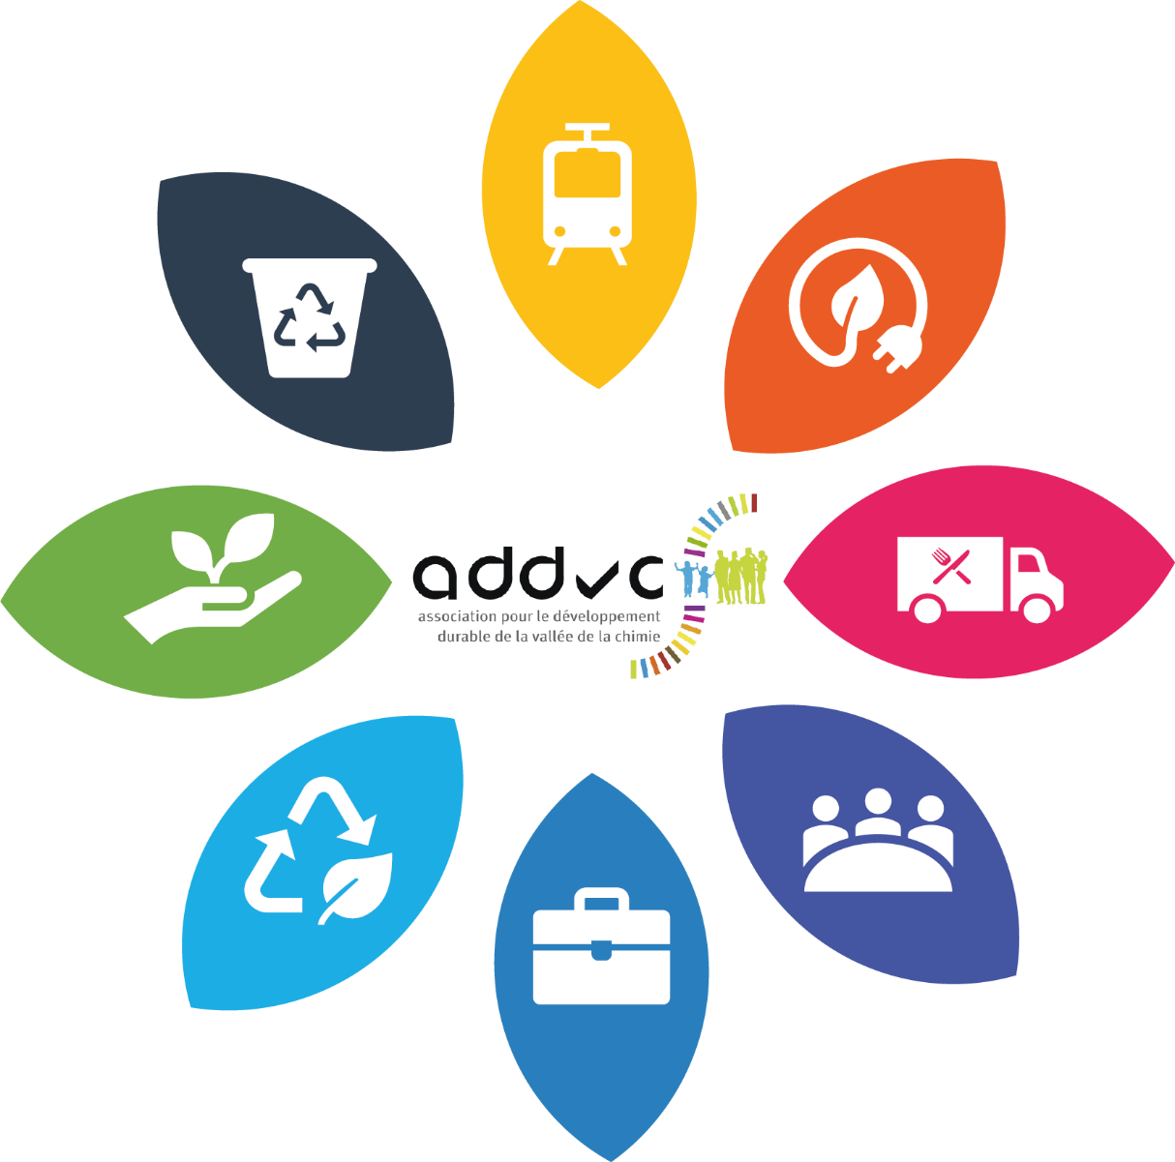

Après le recensement de l'ensemble des actions réalisées sur le territoire de la Vallée de la Chimie, chaque entreprise / collectivité sera positionnée en fonction du pourcentage d'actions qu'elle réalise sur le territoire. Le tableau suivant sera traduit de cette manière sur une page du site Web de l'ADDVC :

